2.1
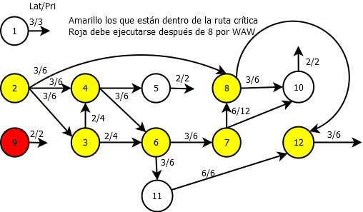

2.2
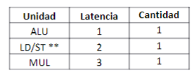
Ciclo | Ready | ALU1 | MULT1 | LD/ST
1
2
3
4
5
6
7
8
9
10
11
12
13
14
15
16
17
18
19
20
21

4.1
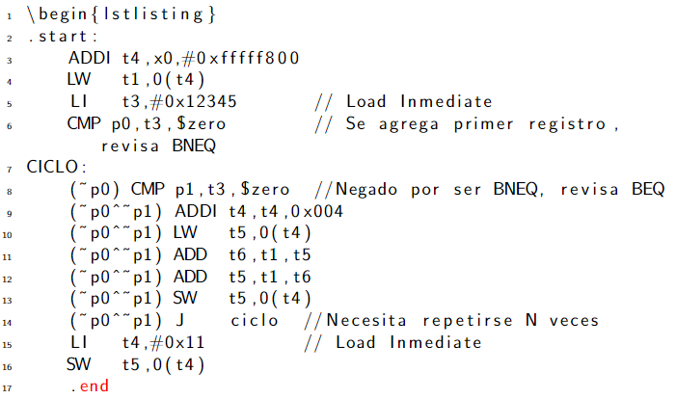
Se cambian los BNE y BEQ por las cmp equivalente. Se colocan registros condicionales

La mejora es que hace el bloque básico más grande, pero se observa una ramificación en 14 que persiste y no es posible eliminarla, solo con loop unrolling.
Se elimina el J salida con esta técnica analizando el código.
Se reducen las etiquetas y se elimina SALIDA.
Se mejora el tamaño del bloque básico cambiando el riesgo de control a datos, pero no lo elimina completamente, ocupa loop unrolling.

